サンプルプログラム
grib2読み込みサンプル |  | https://qiita.com/kurukuruz/items/6fc0be9efa34a2fd6741
 | from datetime import timedelta |  |  | [devel@localhost test]$ python test.py
 | import pygrib |  |  | validDate temperature
 | import pandas as pd |  |  | 0 2017-12-05 09:00:00 9.810709
 |  |  |  | 1 2017-12-05 10:00:00 11.409219
 | time_diff = timedelta(hours=9) |  |  | 2 2017-12-05 11:00:00 12.358789
 |  |  |  | 3 2017-12-05 12:00:00 13.116861
 | gpv_file = pygrib.open("Z__C_RJTD_20171205000000_MSM_GPV_Rjp_Lsurf_FH00-15_grib2.bin") |  |  | 4 2017-12-05 13:00:00 13.770517
 | t_messages = gpv_file.select(name="Temperature") |  |  | 5 2017-12-05 14:00:00 14.698541
 |  |  |  | 6 2017-12-05 15:00:00 14.488687
 | df = pd.DataFrame({ |  | 実行結果 | 7 2017-12-05 16:00:00 13.063196
 | "validDate": [msg.validDate + time_diff for msg in t_messages], |  |  | 8 2017-12-05 17:00:00 11.467722
 | "temperature": [ |  |  | 9 2017-12-05 18:00:00 10.320886
 | msg.data( |  |  | 10 2017-12-05 19:00:00 9.592111
 | lat1=35.6745-0.025, |  |  | 11 2017-12-05 20:00:00 8.797952
 | lat2=35.6745+0.025, |  |  | 12 2017-12-05 21:00:00 8.171686
 | lon1=139.7169-0.03125, |  |  | 13 2017-12-05 22:00:00 7.832407
 | lon2=139.7169+0.03125, |  |  | 14 2017-12-05 23:00:00 7.461450
 | )[0][0][0] - 273.15 for msg in t_messages |  |  | 15 2017-12-06 00:00:00 6.884409
 | ]
 | })

 | print(df)

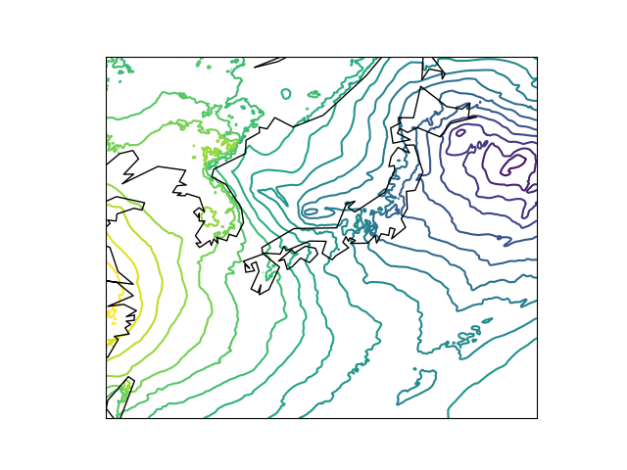
画像化サンプル |  | https://qiita.com/mhangyo/items/f06debce3975a269a658
 | import matplotlib
 | matplotlib.use('Agg') # サーバーでx環境がない場合などはこれがないとmatplotlibが動かない
 | import pygrib
 | import matplotlib.pyplot as plt
 | import numpy as np |  | 実行結果
 | import math
 | from mpl_toolkits.basemap import Basemap

 | grbs = pygrib.open('./Z__C_RJTD_20171205000000_MSM_GPV_Rjp_Lsurf_FH00-15_grib2.bin')

 | # selectメソッドで指定した要素(forecastTime=0)にマッチする要素の配列が返ってくる。
 | # forecastTime=0の要素は複数あるが先頭([0])は海面更生気圧(mslp)が入っている
 | grb = grbs.select(forecastTime=0)[0]

 | # lats,lonsは二次元配列で緯度経度が入っている
 | lats, lons = grb.latlons()

 | # 中に含まれているデータ(海面更生気圧)を二次元のndarrayで取り出す
 | mslp = grb.values

 | # 等圧線をひく間隔をlevelsにリストとして入れる
 | # MSLPの単位はPaなので、2hPaごとに線をひく場合、200おきに線をひくことになる。
 | levels = range(math.floor(mslp.min()/100)*100, math.ceil(mslp.max()/100)*100+1,200)

 | # lat,lonを一次元に変換
 | # 何故か二次元のままでは描画できない
 | flat_lats= np.ravel(lats)
 | flat_lons= np.ravel(lons)

 | fig = plt.figure()

 | # マップを作成。4つのパラメータは描画する範囲の指定
 | m = Basemap(llcrnrlat=lats.min(),urcrnrlat=lats.max(), llcrnrlon=lons.min(),urcrnrlon=lons.max())

 | # 等圧線をひく
 | m.contour(flat_lons, flat_lats,mslp,latlon=True,tri=True,levels=levels)

 | # 海岸線をひく
 | m.drawcoastlines()

 | fig.savefig('./mslp.png')

